Лист 1
Прайс-лист
МИР ПРЯЖИ

В валюте: руб. (курс 1).
Цены указаны на 07.08.2020

№ | Номенклатура/ Характеристика номенклатуры | Описание | Изображение | Артикул | Цена | Ед. | Остаток | Ссылка на сайт
 | Вырубка из картона "Прямая речь", 3 шт. VK06 | Вырубка из картона "Прямая речь", 3 шт. VK06 | 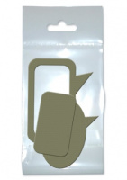 | VK06 | 14.00 |  |  | Изображение
 | Вырубка из картона "Прямая речь", 3 шт. VK06 |  |  |  | 14.00 | шт | 10 | Изображение
 | Чипборд "Ванильное небо", арт. chip01 | Чипборд "Ванильное небо" - Freedecor |  | chip01 | 103.00 |  |  | Изображение
 | Чипборд "Ванильное небо", арт. chip01 |  |  |  | 103.00 | шт | 9 | Изображение
 | Чипборд "Курортный роман", арт. Chip28 | Чипборд "Курортный роман", арт. Chip28 | 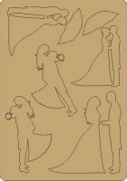 | chip28 | 103.00 |  |  | Изображение
 | Чипборд "Курортный роман", арт. Chip28 |  |  |  | 103.00 | шт | 5 | Изображение
 | Чипборд "Морская волна", арт. chip22 | Чипборд "Морская волна" - Freedecor | 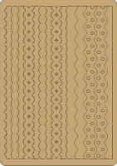 | chip22 | 103.00 |  |  | Изображение
 | Чипборд "Морская волна", арт. chip22 |  |  |  | 103.00 | шт | 10 | Изображение
 | Чипборд "Настроение", арт. chip03 | Чипборд "Настроение", арт. chip03 | 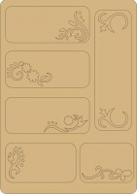 | chip03 | 103.00 |  |  | Изображение
 | Чипборд "Настроение", арт. chip03 |  |  |  | 103.00 | шт | 14 | Изображение
 | Чипборд "Романтический вечер", арт. chip34 | Чипборд "Романтический вечер", Freedecor | 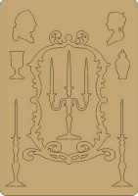 | chip34 | 103.00 |  |  | Изображение
 | Чипборд "Романтический вечер", арт. chip34 |  |  |  | 103.00 | шт | 7 | Изображение
 | Чипборд "Флора и фауна", арт. chip16 | Чипборд "Флора и фауна", Freedecor | 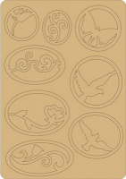 | chip16 | 103.00 |  |  | Изображение
 | Чипборд "Флора и фауна", арт. chip16 |  |  |  | 103.00 | шт | 12 | Изображение

